Hoja8
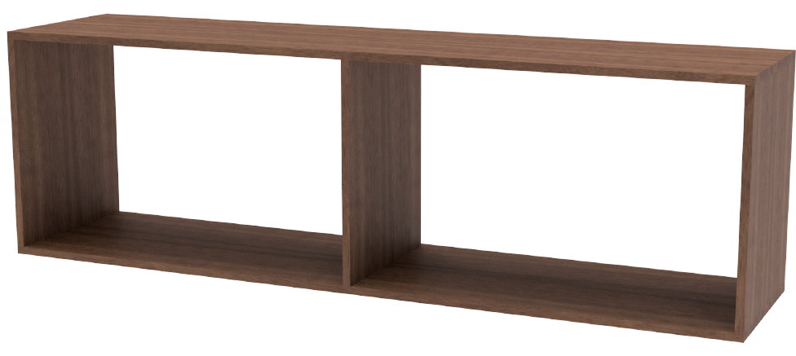
ESTRUCTURA EXTERNA CORTES Y DESPIECE
Material: Melamina 18mm MDF FAPLAC Merlot

 |  |  |  |  | 520
Verticales: | 3x 484 x 400mm |  |  |  | 36
Tapa y piso: | 2x 1700 x 400mm |  |  |  | 484

Puerta: | 1x 402 x 478mm
Tapa Cajón: | 1x 817 x 233mm
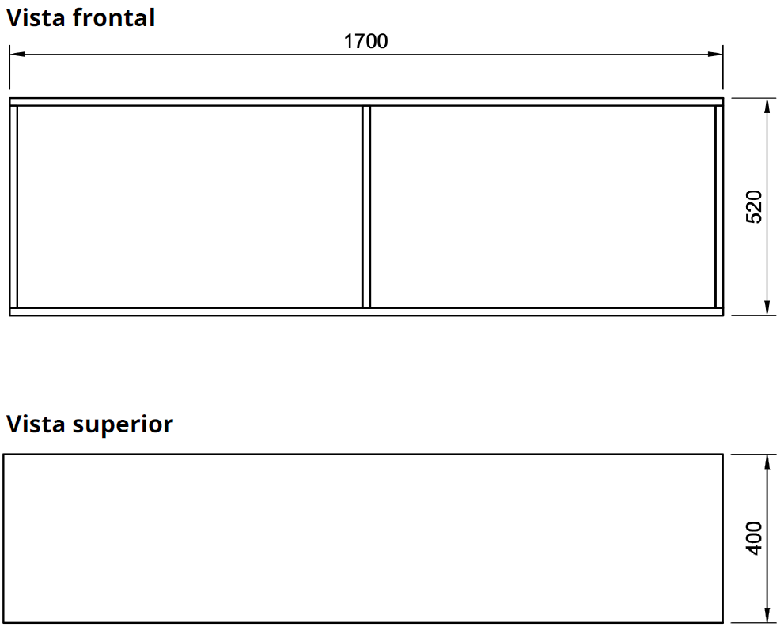
 |  |  |  |  | 1700
 |  |  |  |  | 54
 |  |  |  |  | 1646
 |  |  |  |  | 823

 |  | 18
 |  | 4
 |  | 30
 |  | 4
 |  | 30
 |  | 4 |  | 170
 |  | 30 |  | 36
 |  | 4 |  | 134
 |  | 30 |  | 33.5
 |  | 4
 |  | 18
 |  | 176 | 176

Hoja2
 |  | Medidas en mm |  |  |  | patas de 100mm |  | 802 |  | Altura |  |  | forma en que se calcularon
 |  | patas de 100 mm (10cm) |  |  |  |  |  | 10 |  | patas |  | 480 | los módulos, piso entero |  |  |  | piedra
 |  | Bajo mesada |  | 2508x500x802 |  |  |  | 792 |  |  |  |  | y laterales menos los 18 mm |  |  |  | 800
 |  | Módulo |  |  |  |  |  | 900 mm |  |  |  |  |  |  |  |  | 800
 | 482 |  |  | 400 mm | 400 mm | 400 mm | 400 mm | 400 mm | 500 mm |  |  |  |  |  |  | laterales | 400
 |  |  |  |  |  | 2 |  |  |  |  | 500 mm | 792-18 |  |  |  |  | 20
 |  | 792 |  |  |  |  |  | 3 |  |  |  | 774 |  |  |  |  | 500
 | 792-18= | 774 |  | 1 |  |  |  |  |  |  |  |  |  |  |  |  | 2520
 | 850-36= | 814 |  |  |  |  |  |  |  |  |  |  |  |  |  |  | 2.52
 | 500-36= | 464 |  | puerta | puerta | puerta | puerta | puerta
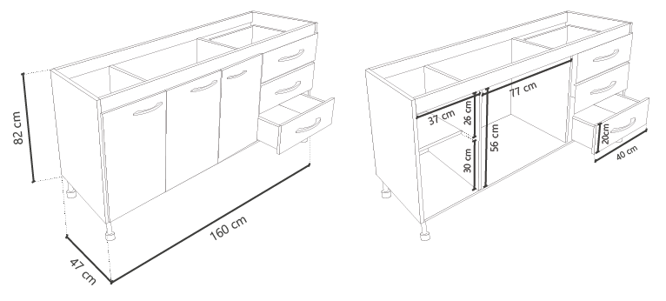
 |  |  |  |  |  |  |  |  |  | cajonera | 400 mm

Mod | Módulo - 800x500x802 (frente/prof./altura) |  |  | OK |  | pieza (2) | pieza (3/4) |  |  |  |  |  |  | piso
1-2 | piso (1) | 800x500 | 2 | clc |  | 18 | 18
3 | piso (1) | 900x500 | 1 | clc |  | 774 | 764 |  |  | 500 mm
1-2-3 | Laterales (2) | 774x500 | 6 | l |  | 792 | 18
1 | Interior (2) | 774x500 | 1 | l |  |  | 800 |  |  |  |  |  |  |  | 5 cajones
1-2 | recorte superior (4) | 764x100 | 4 | l | 864 |  |  |  |  | estantes |  |  |  |  | separacion 10mm
1-2 | recorte superior (4) | 764x50 | 4 | l |  |  | Puertas | 498 |  | 18 |  | 18 |  |  | 10
3 | recorte superior (4) | 864x100 | 2 | l | 9 |  | 9 |  |  | 373 |  | 756 |  |  | 139
3 | recorte superior (4) | 864x50 | 2 | l | 774 |  | 389 |  |  | 18 |  | 18 |  |  | 10
1-2 | puertas | 772x389 | 5 | clcl | 9 |  | 4 |  |  | 373 |  | 792 |  |  | 139
1 | Estante | 373x498 | 2 | l | 792 |  | 389 |  |  | 18 |  |  |  |  | 10
3 | Laterales c/cajon | 774x500 | 1 | l |  |  | 9 |  |  | 800 |  |  |  |  | 139
3 | Estante | 482x382 | 1 | c |  |  | 800 |  |  |  |  | 390 |  |  | 10
1-2 | fondo | 795x790 | 2 |  |  |  |  |  |  |  |  |  |  |  | 139
3 | fondo | 895x790 | 1 |  |  |  |  |  |  |  |  |  |  |  | 10
 | Cajonera |  |  |  |  |  |  |  |  | cajonera | 400 mm |  |  |  | 139
 | piso | 400x500 | 1 |  |  |  |  |  |  |  |  |  |  |  | 10
 | Laterales | 774x500 | 2 |  |  |  |  |  |  |  |  |  |  | 756 | 755
 | recorte superior | 100x400 | 2
 | fondo | 390x782 | 1 | 5mm |  |  |  |  |  | 500 mm

Hoja3
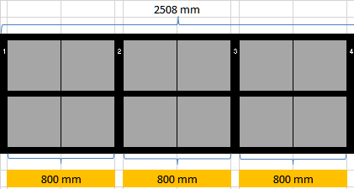
 |  |  | 2508 mm

5
1 |  | 2 |  | 3 |  |  | 4

6

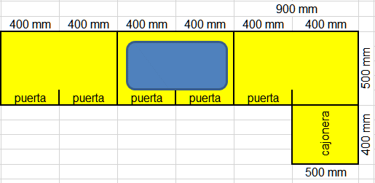
 | 800 mm |  | 800 mm |  | 800 mm

5
1 |  | 2 |  | 3 |  |  | 4

6

 |  |  |  |  | 800 | 500 |  | Manijas puerta | 17 | unidades
 |  |  |  |  | 800 |  |  | Bisagras puerta | 12 | pares
 |  |  |  |  | 400 |  |  | patas | 22 | unidades
 |  |  |  |  | 500 |  |  | corredera cajones | 5 | pares
 |  |  |  |  | 2500

